Try catch
java_training
 | src
 |  | bookstore
 |  | ph1_basic
 |  | ph2_oop
 |  | ph3_array
 |  | ph4_exception
 |  |  | Main.java | → | edit

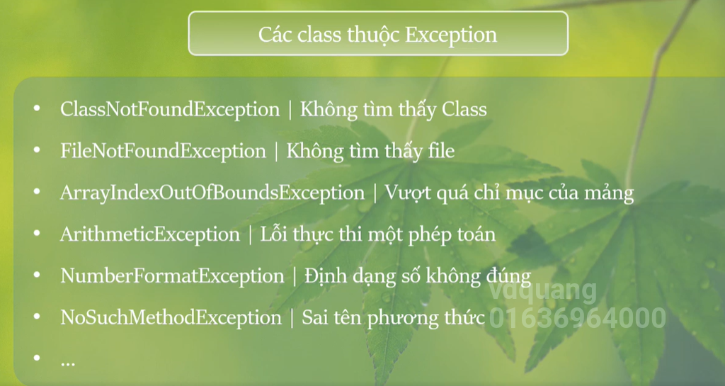

java_training\src\ph4_exception\Main.java
package ph4_exception;

public class Main {
public static void main(String[] args) {
study003();
}

// Try catch
public static void study003() {
int number1 = 5;
int number2 = 1;
int[] arrInt = {1, 2, 3};
System.out.println("Nhận thẻ ATM");

try { |  |  |  |  |  | → | Các khối lệnh nghi ngờ exception có thể xảy ra thì để trong khối try
System.out.println(number1/number2);
System.out.println(arrInt[3]);
} catch (ArithmeticException e) { |  |  |  |  |  | → | 1 exception xảy ra thì có thể gồm nhiều loại khác nhau: thực hiện phép chia cho 0, đọc 1 file không tồn tại… tùy vào từng exception thì rơi vào khối catch khác nhau
System.out.println("Error: " + e.getMessage()); |  |  |  |  |  | → | e.getMessage(): Trả về 1 chuỗi là nội dung câu thông báo lỗi(tên của lỗi)
e.printStackTrace(); |  |  |  |  |  | → | Xem cụ thể hơn lỗi ở dòng nào
} catch (Exception e) { |  |  |  |  |  | → | Exception là Class cha của tất cả các Class exception khác do đó nó phải được đặt ở catch dưới cùng. Trường hợp mình biết chính xác class exception ở đây là ArrayIndexOutOfBoundsException nên có thể dùng ArrayIndexOutOfBoundsException
System.out.println("Error: " + e.getMessage()); |  |  |  |  |  |  | Phải đảm bảo đủ các khối lệnh catch để bắt được tất cả các trường hợp exception khi thực hiện các khôi lệnh trong try nếu không chương trình sẽ bị dừng và không thực hiện được hết
e.printStackTrace();
}

System.out.println("Trả thẻ ATM");
}

// Ví dụ truy cập phần tử không tồn tại trong mảng
public static void study002() {
int[] arrInt = {1, 2, 3};

System.out.println("Nhận thẻ ATM");
System.out.println(arrInt[0]);
System.out.println(arrInt[1]);
System.out.println(arrInt[2]);
System.out.println(arrInt[3]);
System.out.println("Trả thẻ ATM");
}

// Ví dụ phép chia cho 0 và việc dừng chương trình đột ngột
public static void study001() {
// Giao dịch rút tiền ở máy ATM
// Có lỗi xảy ra chương trình bị ngưng đột ngột ảnh hưởng đến các xử lý khác của hệ thống

System.out.println("Nhận thẻ ATM");
System.out.println(5/0);
System.out.println("Trả thẻ ATM");
}
}

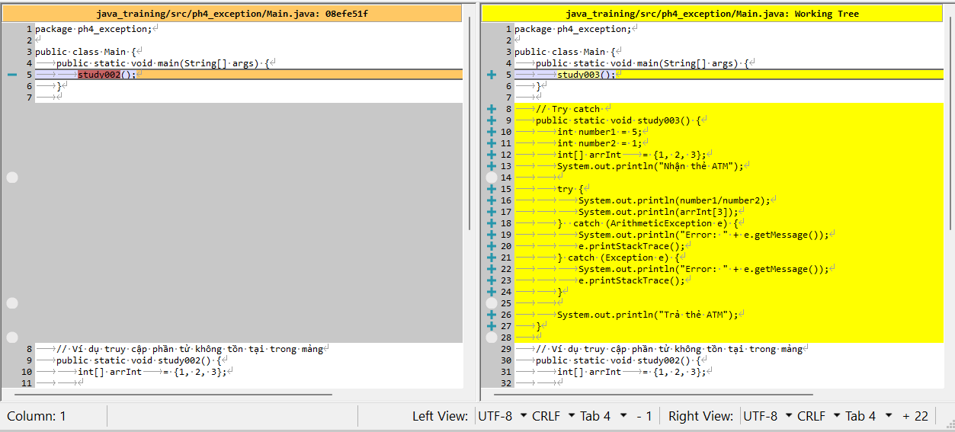

Thực thi

Runtime & Checked
java_training
 | src
 |  | bookstore
 |  | ph1_basic
 |  | ph2_oop
 |  | ph3_array
 |  | ph4_exception
 |  |  | Main.java | → | edit

Exception được chia làm 2 loại đó là Runtime và Checked

Runtime
package ph4_exception;

public class Main {
public static void main(String[] args) {
study004();
}

// Exception: Runtime + Checked
public static void study004() {
// Exception: Runtime Checked
int number1 = 5;
int number2 = 0;
System.out.println(number1/number2); |  |  |  |  |  | → | Exception xảy ra khi chương trình thực thi thì nó sẽ thuộc vào nhóm Runtime
}

// Try catch
public static void study003() {
int number1 = 5;
int number2 = 1;
int[] arrInt = {1, 2, 3};
System.out.println("Nhận thẻ ATM");

try {
System.out.println(number1/number2);
System.out.println(arrInt[3]);
} catch (ArithmeticException e) {
System.out.println("Error: " + e.getMessage());
e.printStackTrace();
} catch (Exception e) {
System.out.println("Error: " + e.getMessage());
e.printStackTrace();
}

System.out.println("Trả thẻ ATM");
}

// Ví dụ truy cập phần tử không tồn tại trong mảng
public static void study002() {
int[] arrInt = {1, 2, 3};

System.out.println("Nhận thẻ ATM");
System.out.println(arrInt[0]);
System.out.println(arrInt[1]);
System.out.println(arrInt[2]);
System.out.println(arrInt[3]);
System.out.println("Trả thẻ ATM");
}

// Ví dụ phép chia cho 0 và việc dừng chương trình đột ngột
public static void study001() {
// Giao dịch rút tiền ở máy ATM
// Có lỗi xảy ra chương trình bị ngưng đột ngột ảnh hưởng đến các xử lý khác của hệ thống

System.out.println("Nhận thẻ ATM");
System.out.println(5/0);
System.out.println("Trả thẻ ATM");
}
}

Thực thi

Checked
package ph4_exception;

public class Main {
public static void main(String[] args) {
study004();
}

// Exception: Runtime + Checked
public static void study004() {
// Exception: Runtime Checked
FileOutputStream fileObj = new FileOutputStream("abc.txt"); |  |  |  |  |  | → | Exception thuộc kiểu checked do trình biên dịch/editor nó phát hiện. Editor sẽ nhắc cho mình biết để thêm try-catch
}

// Try catch
public static void study003() {
int number1 = 5;
int number2 = 1;
int[] arrInt = {1, 2, 3};
System.out.println("Nhận thẻ ATM");

try {
System.out.println(number1/number2);
System.out.println(arrInt[3]);
} catch (ArithmeticException e) {
System.out.println("Error: " + e.getMessage());
e.printStackTrace();
} catch (Exception e) {
System.out.println("Error: " + e.getMessage());
e.printStackTrace();
}

System.out.println("Trả thẻ ATM");
}

// Ví dụ truy cập phần tử không tồn tại trong mảng
public static void study002() {
int[] arrInt = {1, 2, 3};

System.out.println("Nhận thẻ ATM");
System.out.println(arrInt[0]);
System.out.println(arrInt[1]);
System.out.println(arrInt[2]);
System.out.println(arrInt[3]);
System.out.println("Trả thẻ ATM");
}

// Ví dụ phép chia cho 0 và việc dừng chương trình đột ngột
public static void study001() {
// Giao dịch rút tiền ở máy ATM
// Có lỗi xảy ra chương trình bị ngưng đột ngột ảnh hưởng đến các xử lý khác của hệ thống

System.out.println("Nhận thẻ ATM");
System.out.println(5/0);
System.out.println("Trả thẻ ATM");
}
}

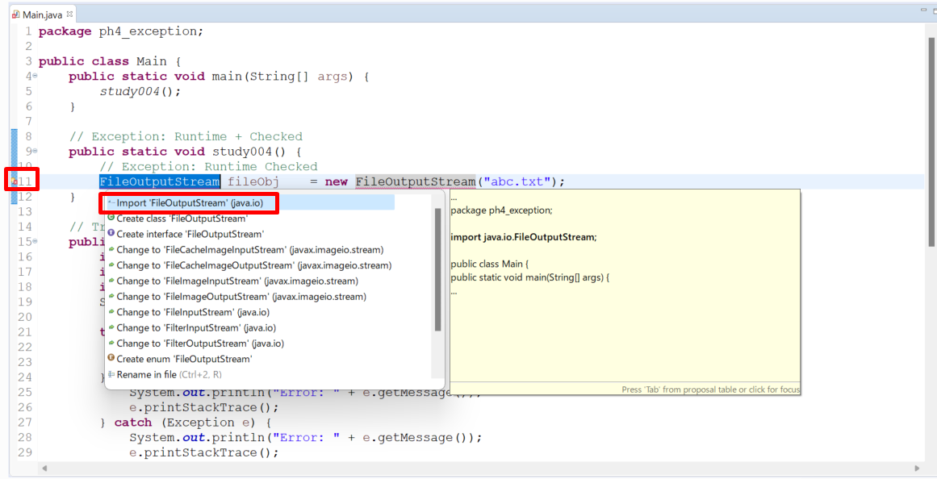

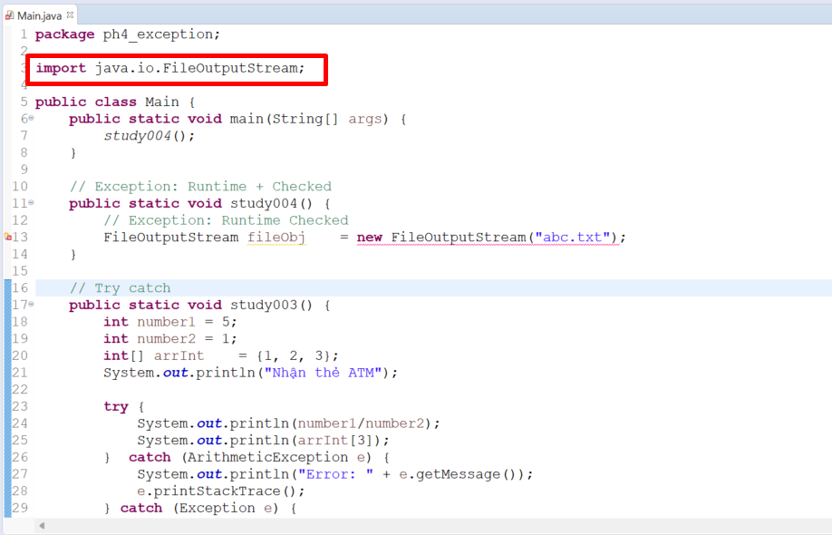

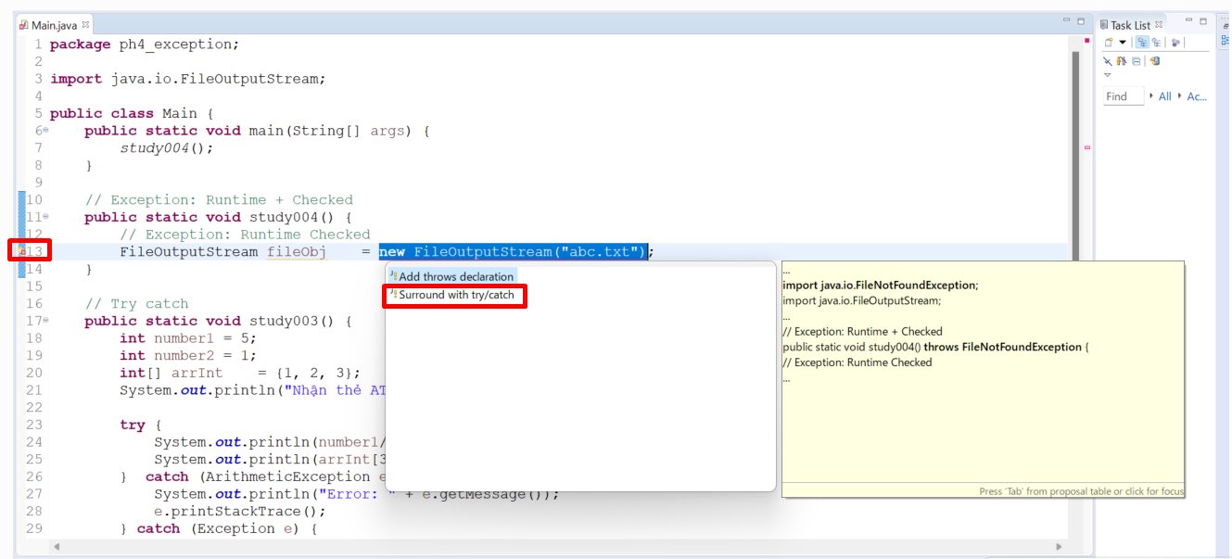

package ph4_exception;

import java.io.FileNotFoundException;
import java.io.FileOutputStream;

public class Main {
public static void main(String[] args) {
study004();
}

// Exception: Runtime + Checked
public static void study004() {
// Exception: Runtime Checked
try {
FileOutputStream fileObj = new FileOutputStream("abc.txt");
} catch (FileNotFoundException e) {
// TODO Auto-generated catch block
e.printStackTrace();
}
}

// Try catch
public static void study003() {
int number1 = 5;
int number2 = 1;
int[] arrInt = {1, 2, 3};
System.out.println("Nhận thẻ ATM");

try {
System.out.println(number1/number2);
System.out.println(arrInt[3]);
} catch (ArithmeticException e) {
System.out.println("Error: " + e.getMessage());
e.printStackTrace();
} catch (Exception e) {
System.out.println("Error: " + e.getMessage());
e.printStackTrace();
}

System.out.println("Trả thẻ ATM");
}

// Ví dụ truy cập phần tử không tồn tại trong mảng
public static void study002() {
int[] arrInt = {1, 2, 3};

System.out.println("Nhận thẻ ATM");
System.out.println(arrInt[0]);
System.out.println(arrInt[1]);
System.out.println(arrInt[2]);
System.out.println(arrInt[3]);
System.out.println("Trả thẻ ATM");
}

// Ví dụ phép chia cho 0 và việc dừng chương trình đột ngột
public static void study001() {
// Giao dịch rút tiền ở máy ATM
// Có lỗi xảy ra chương trình bị ngưng đột ngột ảnh hưởng đến các xử lý khác của hệ thống

System.out.println("Nhận thẻ ATM");
System.out.println(5/0);
System.out.println("Trả thẻ ATM");
}
}

Finally
 | java_training
 |  | src
 |  |  | bookstore
 |  |  | ph1_basic
 |  |  | ph2_oop
 |  |  | ph3_array
 |  |  | ph4_exception
 |  |  |  | Main.java | → | edit

 | finally thường được đi kèm với câu lệnh try mà không cần câu lệnh catch. Các câu lệnh nằm trong finally luôn luôn được thực thi cho dù exception có phát sinh hay không phát sinh

Case 01
 | java_training\src\ph4_exception\Main.java
 | package ph4_exception;

 | import java.io.FileNotFoundException;
 | import java.io.FileOutputStream;

 | public class Main {
 | public static void main(String[] args) {
 | study005();
 | }

 | // Finnaly
 | public static void study005() {
 | int number1 = 5;
 | int number2 = 0;

 | // Case 01 Thẻ ATM bị nhốt trong máy ATM
 | System.out.println("Nhận thẻ ATM");
 | System.out.println(number1/number2); |  |  |  |  |  | → | Exception xảy ra
 | System.out.println("Trả thẻ ATM");
 | }

 | // Exception: Runtime + Checked
 | public static void study004() {
 | // Exception: Runtime Checked
 | try {
 | FileOutputStream fileObj = new FileOutputStream("abc.txt");
 | } catch (FileNotFoundException e) {
 | // TODO Auto-generated catch block
 | e.printStackTrace();
 | }
 | }

 | // Try catch
 | public static void study003() {
 | int number1 = 5;
 | int number2 = 1;
 | int[] arrInt = {1, 2, 3};
 | System.out.println("Nhận thẻ ATM");

 | try {
 | System.out.println(number1/number2);
 | System.out.println(arrInt[3]);
 | } catch (ArithmeticException e) {
 | System.out.println("Error: " + e.getMessage());
 | e.printStackTrace();
 | } catch (Exception e) {
 | System.out.println("Error: " + e.getMessage());
 | e.printStackTrace();
 | }

 | System.out.println("Trả thẻ ATM");
 | }

 | // Ví dụ truy cập phần tử không tồn tại trong mảng
 | public static void study002() {
 | int[] arrInt = {1, 2, 3};

 | System.out.println("Nhận thẻ ATM");
 | System.out.println(arrInt[0]);
 | System.out.println(arrInt[1]);
 | System.out.println(arrInt[2]);
 | System.out.println(arrInt[3]);
 | System.out.println("Trả thẻ ATM");
 | }

 | // Ví dụ phép chia cho 0 và việc dừng chương trình đột ngột
 | public static void study001() {
 | // Giao dịch rút tiền ở máy ATM
 | // Có lỗi xảy ra chương trình bị ngưng đột ngột ảnh hưởng đến các xử lý khác của hệ thống

 | System.out.println("Nhận thẻ ATM");
 | System.out.println(5/0);
 | System.out.println("Trả thẻ ATM");
 | }
 | }

 | Thực thi
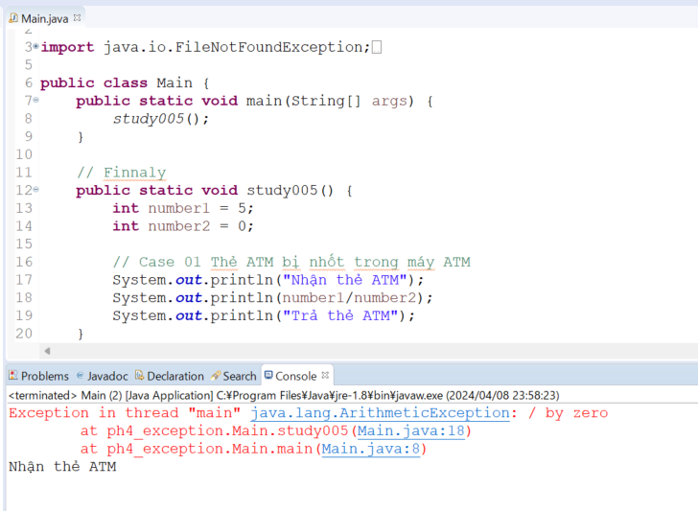

Case 02
 | java_training\src\ph4_exception\Main.java
 | package ph4_exception;

 | import java.io.FileNotFoundException;
 | import java.io.FileOutputStream;

 | public class Main {
 | public static void main(String[] args) {
 | study005();
 | }

 | // Finnaly
 | public static void study005() {
 | int number1 = 5;
 | int number2 = 0;

 | /*
 | // Case 01 Thẻ ATM bị nhốt trong máy ATM
 | System.out.println("Nhận thẻ ATM");
 | System.out.println(number1/number2);
 | System.out.println("Trả thẻ ATM");
 | */

 | // Case 02 Thẻ ATM được nhả ra khi có lỗi giao dịch (catch)
 | System.out.println("Nhận thẻ ATM");
 | try {
 | System.out.println(number1/number2);
 | } catch (Exception e){ |  |  |  |  |  | → | Bắt được exception và in ra message lỗi
 | System.out.println("Error: " + e.getMessage());
 | }
 | System.out.println("Trả thẻ ATM");
 | }

 | // Exception: Runtime + Checked
 | public static void study004() {
 | // Exception: Runtime Checked
 | try {
 | FileOutputStream fileObj = new FileOutputStream("abc.txt");
 | } catch (FileNotFoundException e) {
 | // TODO Auto-generated catch block
 | e.printStackTrace();
 | }
 | }

 | // Try catch
 | public static void study003() {
 | int number1 = 5;
 | int number2 = 1;
 | int[] arrInt = {1, 2, 3};
 | System.out.println("Nhận thẻ ATM");

 | try {
 | System.out.println(number1/number2);
 | System.out.println(arrInt[3]);
 | } catch (ArithmeticException e) {
 | System.out.println("Error: " + e.getMessage());
 | e.printStackTrace();
 | } catch (Exception e) {
 | System.out.println("Error: " + e.getMessage());
 | e.printStackTrace();
 | }

 | System.out.println("Trả thẻ ATM");
 | }

 | // Ví dụ truy cập phần tử không tồn tại trong mảng
 | public static void study002() {
 | int[] arrInt = {1, 2, 3};

 | System.out.println("Nhận thẻ ATM");
 | System.out.println(arrInt[0]);
 | System.out.println(arrInt[1]);
 | System.out.println(arrInt[2]);
 | System.out.println(arrInt[3]);
 | System.out.println("Trả thẻ ATM");
 | }

 | // Ví dụ phép chia cho 0 và việc dừng chương trình đột ngột
 | public static void study001() {
 | // Giao dịch rút tiền ở máy ATM
 | // Có lỗi xảy ra chương trình bị ngưng đột ngột ảnh hưởng đến các xử lý khác của hệ thống

 | System.out.println("Nhận thẻ ATM");
 | System.out.println(5/0);
 | System.out.println("Trả thẻ ATM");
 | }
 | }

 | Thực thi
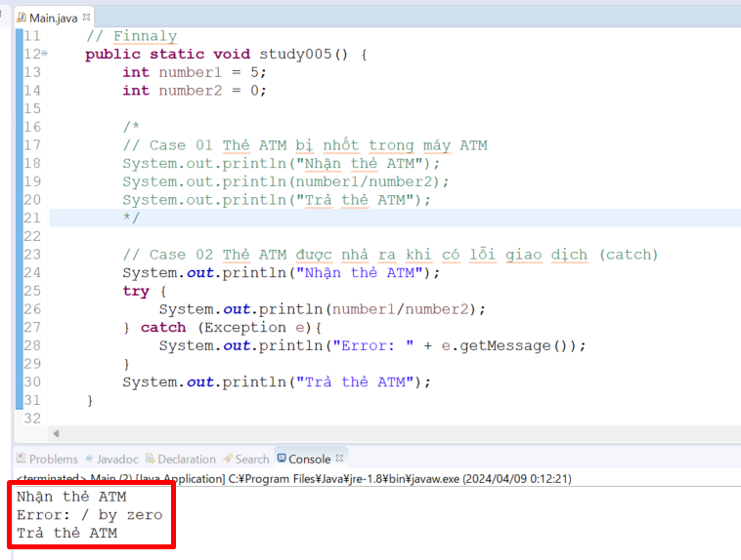

Case 03
 | java_training\src\ph4_exception\Main.java
 | package ph4_exception;

 | import java.io.FileNotFoundException;
 | import java.io.FileOutputStream;

 | public class Main {
 | public static void main(String[] args) {
 | study005();
 | }

 | // Finnaly
 | public static void study005() {
 | int number1 = 5;
 | int number2 = 0;

 | /*
 | // Case 01 Thẻ ATM bị nhốt trong máy ATM
 | System.out.println("Nhận thẻ ATM");
 | System.out.println(number1/number2);
 | System.out.println("Trả thẻ ATM");
 | */

 | // Case 02 Thẻ ATM được nhả ra khi có lỗi giao dịch (catch)
 | /*
 | System.out.println("Nhận thẻ ATM");
 | try {
 | System.out.println(number1/number2);
 | } catch (Exception e){
 | System.out.println("Error: " + e.getMessage());
 | }
 | System.out.println("Trả thẻ ATM");
 | */

 | // Case 03 Thẻ ATM được nhả ra khi có lỗi giao dịch (finally)
 | System.out.println("Nhận thẻ ATM");
 | try {
 | System.out.println(number1/number2);
 | } finally {
 | System.out.println("Trả thẻ ATM"); |  |  |  |  |  | → | Nếu như có hay không có exception thì câu lệnh nằm trong finally đều được thực hiện
 | }
 | }

 | // Exception: Runtime + Checked
 | public static void study004() {
 | // Exception: Runtime Checked
 | try {
 | FileOutputStream fileObj = new FileOutputStream("abc.txt");
 | } catch (FileNotFoundException e) {
 | // TODO Auto-generated catch block
 | e.printStackTrace();
 | }
 | }

 | // Try catch
 | public static void study003() {
 | int number1 = 5;
 | int number2 = 1;
 | int[] arrInt = {1, 2, 3};
 | System.out.println("Nhận thẻ ATM");

 | try {
 | System.out.println(number1/number2);
 | System.out.println(arrInt[3]);
 | } catch (ArithmeticException e) {
 | System.out.println("Error: " + e.getMessage());
 | e.printStackTrace();
 | } catch (Exception e) {
 | System.out.println("Error: " + e.getMessage());
 | e.printStackTrace();
 | }

 | System.out.println("Trả thẻ ATM");
 | }

 | // Ví dụ truy cập phần tử không tồn tại trong mảng
 | public static void study002() {
 | int[] arrInt = {1, 2, 3};

 | System.out.println("Nhận thẻ ATM");
 | System.out.println(arrInt[0]);
 | System.out.println(arrInt[1]);
 | System.out.println(arrInt[2]);
 | System.out.println(arrInt[3]);
 | System.out.println("Trả thẻ ATM");
 | }

 | // Ví dụ phép chia cho 0 và việc dừng chương trình đột ngột
 | public static void study001() {
 | // Giao dịch rút tiền ở máy ATM
 | // Có lỗi xảy ra chương trình bị ngưng đột ngột ảnh hưởng đến các xử lý khác của hệ thống

 | System.out.println("Nhận thẻ ATM");
 | System.out.println(5/0);
 | System.out.println("Trả thẻ ATM");
 | }
 | }

 | Thực thi
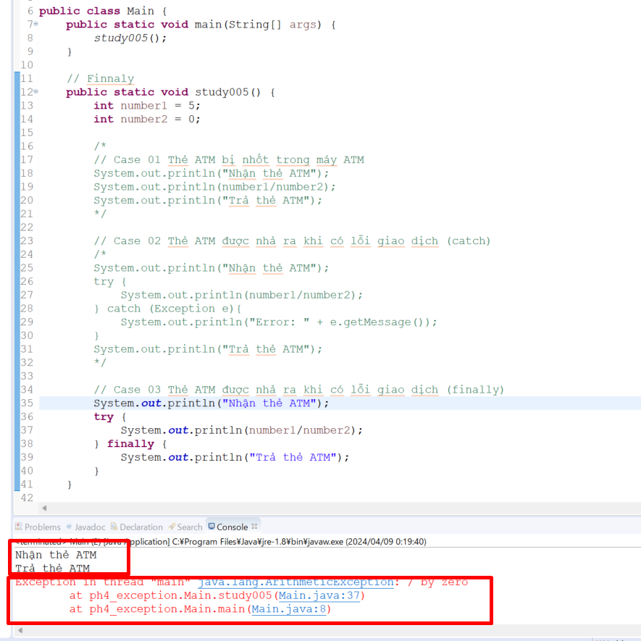

 |  |  |  |  |  |  |  |  | → | Trong finally luôn được thực hiện

 |  |  |  |  |  |  |  |  | → | Thông báo lỗi xuất hiện bởi vì không có phần catch để bắt lại Exception

